상품제안서
2025 크림 양장 다이어리 25절 밴드형 다이어리 | 상품코드: F29440

 |  |  |  |  |  |  | 02-412-0044 | www.easy1.co.kr
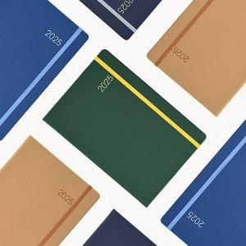

【상세/제작정보】 | 제품, 종이케이스에 박인쇄 별도 문의

【인쇄/포장옵션】 | / 포장불가능

【공급단가】 | 수량 | 50~ | 100~ | 500~ | 1,000~ | 2,000~
*VAT별도 | 단가 | 10,400원 | 10,240원 | 10,000원 | 9,600원 | 9,200원

【상품 URL】 | https://dev.easy1.co.kr:443/src/goods_detail.php?gdno=29440

